ФН1-ФН7
 |  |  |  |  |  | Приложение 1


 | Памятка для самоконтроля при расчете нормативов СКПК

1 | Наименование |  | 2 | ИНН
3 | Отчетная дата | 2020-01-01 | 4 | Дата создания СКПК | 2019-01-10

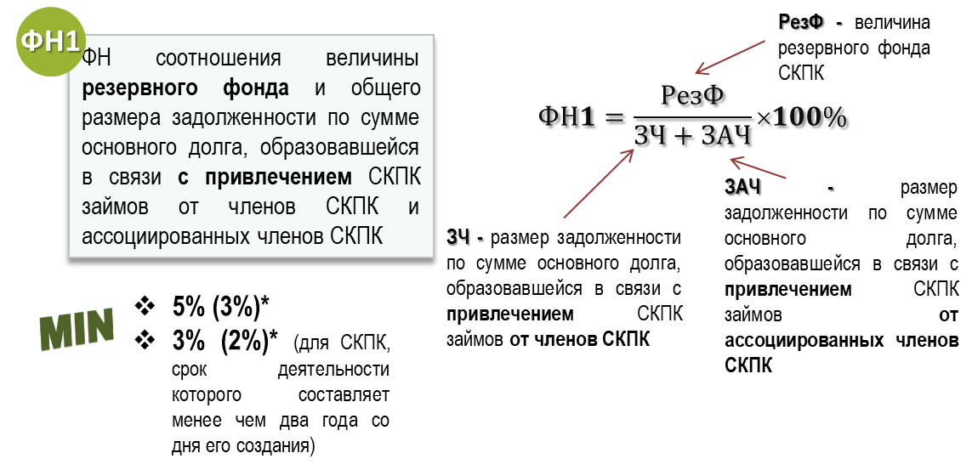
 |  |  |  |  |  |  |  | Инструкция по использованию Памятки
 |  |  |  | Введите значения показателей Отчета о деятельности:
 |  |  |  | РезФ | стр. 2.2 раздела II | 2.00 | Не рассчитывается, нарушение отсутствует! | I. Заполнение общих сведений. 1) Введите в пункте 1 Наименование СКПК. 2) Введите в пункте 2 ИНН СКПК. 3) Введите в пункте 3 Отчетную дату, на которую рассчивается норматив в формате ДД.ММ.ГГГГ. 4) Введите в пункте 4 Дату создания СКПК в формате ДД.ММ.ГГГГ. II. Расчет нормативов. 1) Введите значения показателей Отчета о деятельности и бухгалтерской отчетности СКПК в соответствии с приведенными расшифровками строк Отчетности. III. Соблюдение/несоблюдение нормативов и проведение дополнительных мероприятий. 1) В случае соблюдения норматива высвечивается рассчитанное значение зеленым цветом и фраза "Норматив соблюден!". 2) В случае несоблюдения норматива высвечивается рассчитанное значение красным цветом и фраза "Норматив не соблюден!" с приведением перечня мероприятий, предлагаемых к рассмотрению в целях увеличения финансовой устойчивости. 3) В случае, если показатель в знаменателе равен нулевому значению, то рассчитанное значение высвечивается зеленым цветом и фраза "Не рассчитывается, нарушение отсутствует!". Внимание: Предложенный перечень мероприятий не является исчерпывающим.
 |  |  |  | ЗЧ + ЗАЧ | стр. 3.1.1 + 3.1.2 + 3.2.1 + 3.2.2 раздела II | 0

 |  |  |  | ФН1= |  | 0.00%

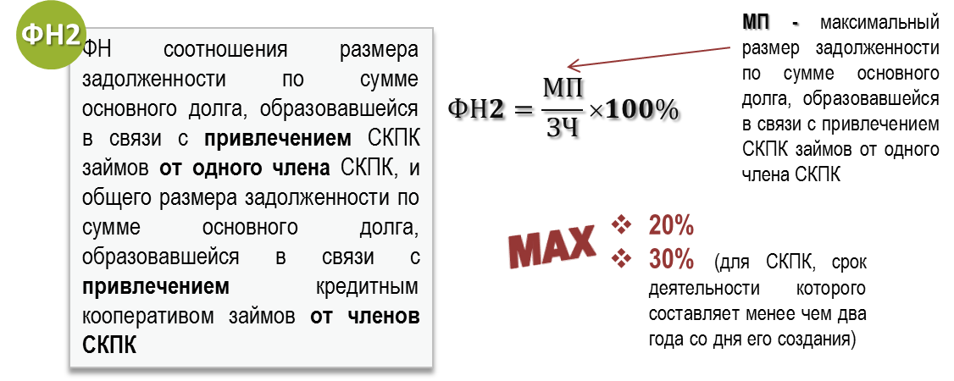
 |  |  |  | Введите значения показателей Отчета о деятельности: |  |  | Норматив не соблюден!
 |  |  |  | МП | стр. 2.1 раздела VI | 21 | Одним из вариантов предлагаем рассмотреть: 1. Проведение мероприятий по сокращению доли займов, привлеченных от одного члена СКПК. 2**. Проведение мероприятий по привлечению СКПК дополнительных займов от членов СКПК. **Внимание: изменение значения показателя ЗЧ может влиять на соблюдение иных нормативов.
 |  |  |  | ЗЧ | стр. 2.2 раздела VI | 30

 |  |  |  | ФН2= |  | 70.00%

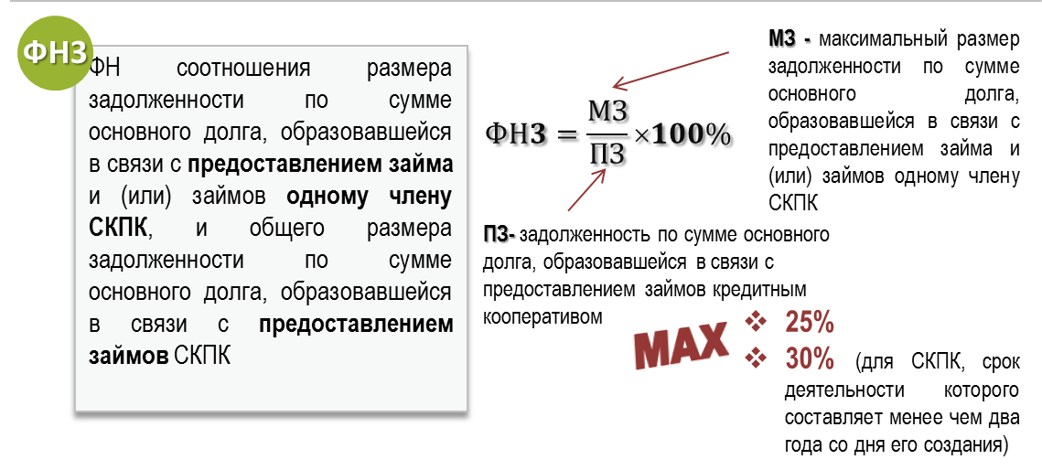
 |  |  |  | Введите значения показателей Отчета о деятельности: |  |  | Норматив не соблюден!
 |  |  |  | МЗ | стр. 3.1 раздела VI | 3 | Одним из вариантов предлагаем рассмотреть: 1.Проведение мероприятий по сокращению доли займов, предоставленных одному члену СКПК. 2. Проведение мероприятий по увеличению объема выдаваемых займов.
 |  |  |  | ПЗ | стр. 1.1 +1.2 раздела II | 7

 |  |  |  | ФН3= |  | 42.86%

 |  |  |  | Введите значения показателей Отчета о деятельности: |  |  | Не рассчитывается, нарушение отсутствует!
 |  |  |  | ПФ | стр. 2.1 раздела II | 5.00
 |  |  |  | ЗЧ + ЗАЧ | стр. 3.1.1 + 3.1.2 + 3.2.1 + 3.2.2 раздела II | 0

 |  |  |  | ФН4= |  | 0.00%

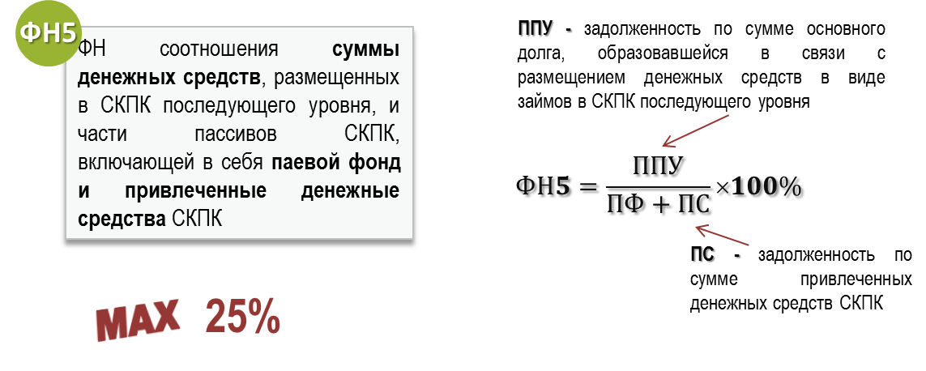
 |  |  |  | Введите значения показателей Отчета о деятельности: |  |  | Норматив не соблюден!
 |  |  |  | ППУ | стр. 1.1.3 +1.2.3 раздела II | 200 | Одним из вариантов предлагаем рассмотреть: 1.Проведение мероприятий по снижению доли денежных средств, размещенных в СКПК последующего уровня. 2. Проведение мероприятий по увеличению паевого фонда путем: - внесения добровольных паевых взносов членами СКПК; - увеличения размера обязательного паевого взноса членами СКПК. 3*****. Проведение мероприятий по привлечению СКПК дополнительных денежных средств. *****Внимание: изменение значения показателя ПС может влиять на соблюдение иных нормативов.
 |  |  |  | ПФ | стр. 2.1 раздела II | 5
 |  |  |  | ПС | стр. 3.1 + 3.2 раздела II | 0

 |  |  |  | ФН5= |  | 4000.00%
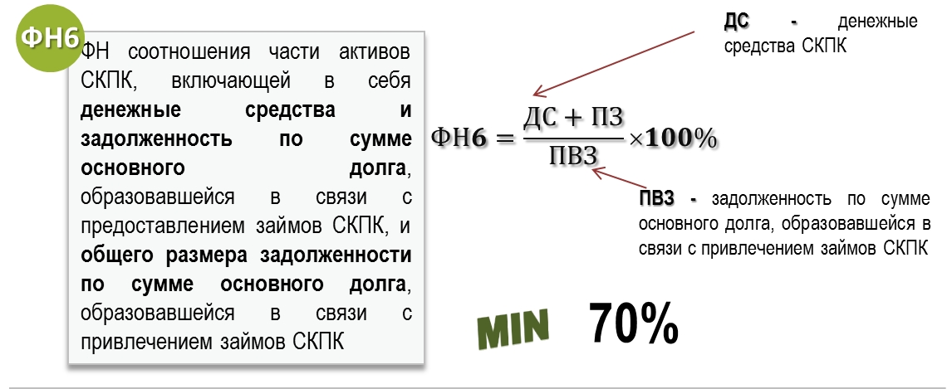

 |  |  |  | Введите значения показателей Отчета о деятельности: |  |  | Норматив не соблюден!
 |  |  |  | ДС | стр. 1.7 раздела II | 100 | Одним из вариантов предлагаем рассмотреть: 1. Проведение мероприятий по увеличению объема выдаемых займов. 2. Проведение мероприятий по сокращению величины дебиторской задолженности. 3******. Проведение мероприятий по возврату СКПК денежных средств. ******Внимание: изменение значения показателя ПВЗ может влиять на соблюдение иных нормативов.
 |  |  |  | ПЗ | стр. 1.1 +1.2 раздела II | 7
 |  |  |  | ПВЗ | стр. (3.1 -3.1.3.2) + (3.2 -3.2.3.2) раздела II | 200

 |  |  |  | ФН6= |  | 53.50%

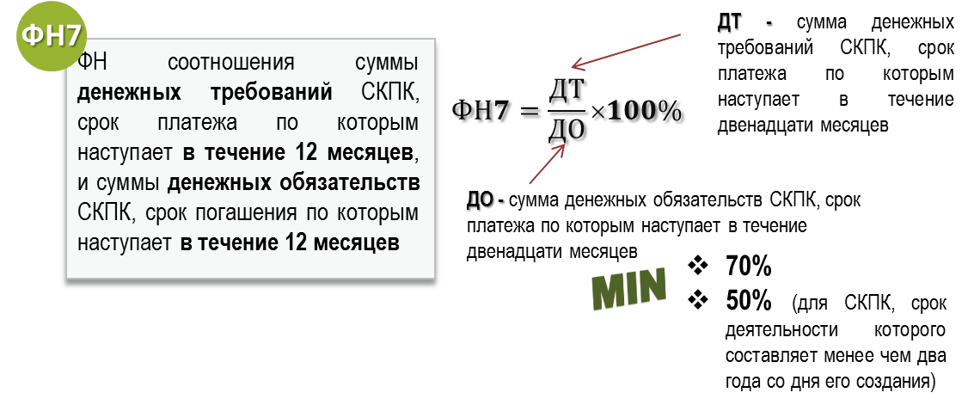
 |  |  |  | Введите значения показателей Отчета о деятельности: |  |  | Не рассчитывается, нарушение отсутствует!
 |  |  |  | ДТ | стр. 7.1 раздела VI | 15
 |  |  |  | ДО | стр. 7.2 раздела VI | 0

 |  |  |  | ФН7= |  | 0.00%

В расчет значения ДТ не включаются:
- денежные требования СКПК по займам с просроченными платежами продолжительностью от 91 до 180 календарных дней в размере 50 процентов от объема указанных денежных требований;
- денежные требования СКПК по займам с просроченными платежами продолжительностью свыше 180 календарных дней в размере 75 процентов от объема указанных денежных требований.

